关系图
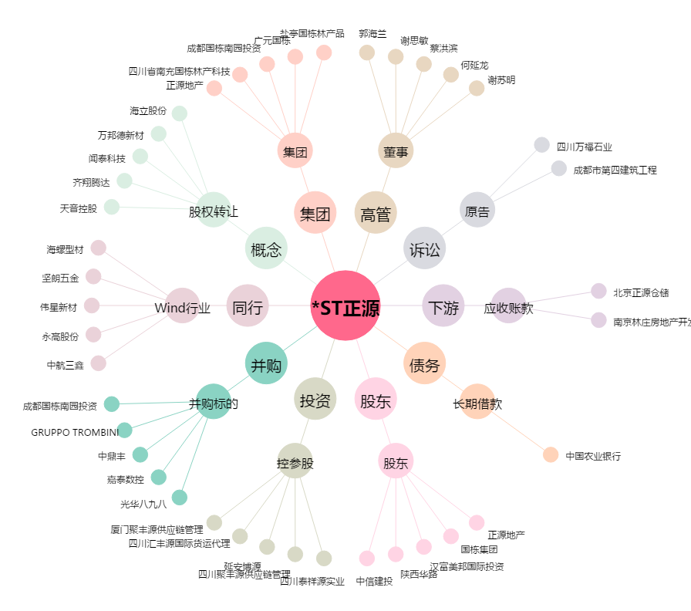
*ST正源[600321.SH] - 关系概览图

